Sheet1
用户画像 | 备 |  |  | 备-授 |  |  |  |  |  | 评
 | 教学解读与定位 （备课起点、初步研读、扩充参考、学情分析） | 全课知识点解读 | 课程设计 | 课件设计思路 | 课件初稿 | 素材 |  |  |  | 作业
 |  | 设计课程 |  |  |  | 素材-知识 | 素材-图片 | 素材-交互动画 | 素材-音视频
 | 教什么 |  | 教什么→怎么教 | 怎么教+如何学 |  |  |  |  |  | 如何学→怎么评
 | 示例：教学解读与定位 | 示例：《秋天的怀念》全课知识 | 示例：《秋天的怀念》情境任务式课程设计（完整版） | 示例：《秋天的怀念》课件设计思路 | 示例：《秋天的怀念》课件初稿 | 示例：《秋天的怀念》素材清单 |  |  |  | 示例：《秋天的怀念》分层作业
 |  |  | 示例：《秋天的怀念》情境任务式课程设计（表格版）
 |  |  |  | 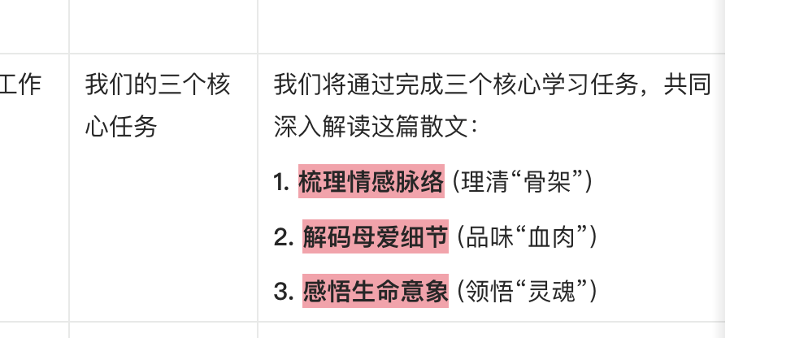 |  | 同【知识解读】 | 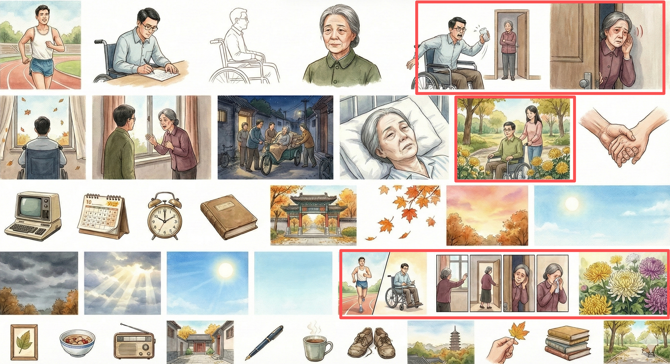 | https://b9826743-f8f5-4d46-b8cf-446bbc887cdf.dev.coze.site/ | ——
 |  |  |  |  |  |  |  | 生命天平（新版）.html | ——
核心汇要 | 说重点、真备课、链支点 | 有主线、有亮点、有支点；够清晰；问题链+知识+活动 |  | 省时间、素材对、编辑易、会排版、有审美 |  |  |  |  |  | 高适配
新教师 （0-3年经验，未讲过本课） ●特征: 热情但迷茫，遵循规范，经验少。备课是“从无到有”的构建过程，严重依赖外部权威。 ●核心心态: “我该怎么教？”“教参说什么？”“别人怎么教？”“千万别出错。” ●备课驱动力: 生存与适应。确保流程完整、知识准确、环节不出纰漏，还想有亮点，得到认可。 | 行为： 看教材教参等、海搜资源、学情把握不足。 原因： 无经验，求安全，依赖权威。 目的： 建立正确、完整的认知与流程基础。 需求： 清晰步骤、整合解读、精选资源、真实课例。 痛点： 目标模糊、资源过载、学情预判不明，焦虑低效。 | 需求： 标准、权威的知识解读。 | 行为： 整合资料拼凑设计，环节齐全但逻辑可能松散。 原因： 缺乏架构与主线设计能力。 目的： 产出能顺利讲完两课时的内容。 需求： 清晰的逻辑框架、目标对齐验证、可操作的细节。 痛点： 设计能力与经验不足，时间紧张。 | 行为： 希望课程设计可快速转为课件初稿，便于编辑。但改图、做交互、知识可视化及排版是难点。 原因： 视课件为教案的视觉化讲稿，求详尽保险。 目的： 能提示教学步骤，能吸引学生，帮助理解。 需求： 快速生成、专业美观、内容可视化、操作简便、有模板。 痛点： 耗时，审美、技术与创意能力有限。 |  | 需要 用法： 选择性使用。 | 需求： 本课相关配图：人物、场景、菊花等。 目的： 建立直观对应，视觉化文本，降低理解门槛。 用法： 作为对应页面的插图使用。 | 需求： 知识动画、课堂互动活动、选择判断等训练题。 目的： 确保有互动环节，检验知识掌握。 用法： 作为预设环节插入，引导学生参与。 | 需求： 标准范读音频、人物生平短视频。 目的： 替代部分讲授，丰富形式，保证基调正确。 用法： 按课堂流程插入使用。 | 需要分层作业
5年教龄教师 （讲过1-2次本课） ●特征: 已形成基本模式，有一定资源积累和失败/成功经验。处于“从有到优”的瓶颈期与突破期。开始反思和尝试一些创新。 ●核心心态: “上次哪里效果不好？”“有没有更巧的设计？”“怎么让学生理解更深？” ●备课驱动力: 优化与效能。在保证课堂稳定的基础上，追求教学效果的提升，寻求个人风格。 | 行为： 针对短板定向搜索方案，依据普遍及之前授课学情反馈设计。 原因： 有基本模式，清楚自身强弱项。 目的： 精准改进不足，提升效能，融入个人特色。 需求： 深入解读、多样化设计灵感、具体学情建议。 痛点： 遭遇瓶颈期，难寻突破性创新方案。 | 需求： 精炼、有深度的解读与拓展资料。 | 行为：修改或重构之前的设计，调整主线，精雕环节/问题链/知识模块/活动方式。 原因： 基于试错反思，明确改进点。 目的： 打造逻辑更自洽、活动更有效的升级方案。 需求： 高品质的课程设计作为参考。 痛点： 核心把握与教学主线创新有挑战。 | 行为： 视情况修改旧课件或根据新设计重组课件，聚焦亮点呈现。 原因： 视课件为辅助思维、连接学生的工具。 目的： 制作能引导学生思维的视觉化学习支架。 需求： 美化工具、直观图/表/交互、快速生成功能。 痛点： 希望提升制作效率，专注设计本身。 |  | 需要 用法： 选择性使用。 | 需求： 本课配图，艺术性、象征性图像，对比示意图。 目的： 服务教学目标，渲染情感，诠释抽象内涵。 用法： 作为深度讨论起点或分析工具。 | 需求： 结构化、可探究的互动设计。 目的： 引导并规范深度思维过程，促进有效产出。 用法： 作为核心活动的“脚手架”，支撑合作学习与展示。 | 需求： 优质朗诵片段、主题契合的影视片段。 目的： 在关键教学节点催化情感冲击。 用法： 精准嵌入特定教学环节之后。 | 需要分层作业
15年教龄教师 （资深，讲过多次） ●特征: 拥有高度个人化的成熟教学模型、丰富的资源库和深刻的学生理解。备课是“从优到精”的凝练与创造过程。对文本和教学有独到见解。 ●核心心态: “这一课的灵魂是什么？”“今年这批学生的‘痒点’在哪？”“我能和文本、学生碰撞出什么新东西？” ●备课驱动力: 超越技术层面，追求教学的个性、追求由浅入深的生成性课堂，享受与文本、学生深度对话的过程。 | 行为： 流程高度内化，基本无需官方解读（有变化会关注），寻找能激发思考的深度资料。 原因： 极其熟悉文本与学情，已形成个人教学方式。 目的： 追求每节课的独特价值与思想深度。 需求： 能激发深层思考的学术性或跨界资料。 痛点： 需对抗教学惯性以保持新意，智慧难传承。 | 需求： 精炼的知识内容与创新角度的解读。 | 行为： 设计快速，核心是确定“教学内核”与“对话起点”。 原因： 教学思想、策略已融会贯通。 目的： 构建能激发深度思考、情感共鸣与创意表达的课堂场域。 需求： 能带来灵感的颠覆性设计例子。 痛点： 经验丰富，但面临个人创新局限。 | 行为： 局部微调课件或为突破定式而做较大调整，课堂即兴性强。 原因： 对课程内容与课堂掌控力极强。 目的： 准备最精要的物料，支撑课堂上的思维活动与即兴创造。 需求： 有深度/创意的素材、便于即兴板书的工具。 痛点： 技术制作能力弱，需要“一看即用”的素材或工具。 |  | 需要 用法： 选择性使用。 | 需求： 本课配图，与课文内核相关的抽象视觉元素。 目的： 营造课堂情绪与意境，激发审美与思辨。 用法： 用于导入、话题引入，作为思考焦点。 | 需求： 方便调用的交互动画或工具。 目的： 便于组织即兴的思维训练与活动。 用法： 根据课堂生成情况灵活穿插使用。 | 需求： 契合课文情感的纯音乐、效果音、特色朗读。 目的： 创设沉浸式学习场域，烘托氛围。 用法： 伴随文本解读或学生沉思时使用。 | 需要分层作业
推进与支撑 文档链接 | 教学解读与定位推进及支持 | 全课知识点解读推进及支持 | 课程设计推进及支持 | 课件设计思路推进及支持 | 课件初稿推进及支持 |  | 素材推进及支持 | 素材推进及支持
底层依据 | 类型一：课程标准（义务教育2022年版 暂）：全书（参考第四学段） 类型二：教参（教师教学用书）：全书入参，单课使用（单元说明+本课教参全页面） 类型三：教材：全书入参，单课使用（单元导语+本课教材全页面） 类型四：教辅：全书入参，单课使用（教材帮（本课全页面）、教材全解（本课全页面）） 类型五：教学设计：每课4份优质教学设计（学科网优先上好课+外站） | 类型一：教参（教师教学用书）：全书入参，单课使用（单元说明+本课教参全页面） 类型二：教材：全书入参，单课使用（单元导语+本课教材全页面） 类型三：教辅：全书入参，单课使用（教材帮（本课全页面）、教材全解（本课全页面）） 类型四：教学设计：4份优质教学设计（学科网优先上好课+外站） 类型五：知识标签：本课知识标签（含学科知识标签体系层级） | 类型一：教参（教师教学用书）：全书入参，单课使用（单元说明+本课教参全页面） 类型二：教材：全书入参，单课使用（单元导语+本课教材全页面） 类型三：教辅：全书入参，单课使用（教材帮（本课全页面）、教材全解（本课全页面）） 类型四：教学设计：4份优质教学设计（学科网优先上好课+外站） 类型五：全课知识点解读：完整版（含知识标签层级） 类型六：教学解读和定位：完整版（目标提炼、课程内核、教学支点与策略、学情分析与对策预设） | 类型一：教参（教师教学用书）：全书入参，单课使用（单元说明+本课教参全页面） 类型二：教材：全书入参，单课使用（单元导语+本课教材全页面） 类型三：教辅：全书入参，单课使用（教材帮（本课全页面）、教材全解（本课全页面）） 类型四：全课知识点解读：完整版（含知识标签层级） 类型五：本课课程设计：完整版 | 类型一：教参（教师教学用书）：全书入参，单课使用（单元说明+本课教参全页面） 类型二：教材：全书入参，单课使用（单元导语+本课教材全页面） 类型三：教辅：全书入参，单课使用（教材帮（本课全页面）、教材全解（本课全页面）） 类型四：本课课程设计：完整版 类型五：本课程设计对应的课件设计思路：完整版 | 同全课知识解读 | 类型一：教参（教师教学用书）：全书入参，单课使用（单元说明+本课教参全页面） 类型二：教材：全书入参，单课使用（单元导语+本课教材全页面） 类型三：教学设计：4份优质教学设计（学科网优先上好课+外站） 类型四：本课素材清单：图片类清单 | ——
教研推进（todo) | todo1：筛选底层依据入参：提供准确的课程标准全书、教参全书、教材全书（后台已有），并确定拆分方式。 todo2：资源选品入参：筛选优质教学设计≥4份/课。（保底用上好课2份/课，还需选≥2份/课） todo3：建【教学解读与定位】标签树。 todo4：建设：根据技术提供的平台（搭工作流）、编写提示词、优化、多轮测试以满足内容需求。 todo5：生产：批量生产课程解读与定位内容。 todo6：审核优化：审核生成的内容（学科+一线老师），局部优化（可编辑）。 | todo1：筛选底层依据入参：提供准确的课程标准全书（需明确用哪版）、教参全书、教材全书（后台已有），并确定拆分方式。 todo2：资源选品入参：筛选优质教学设计≥4份/课。（保底用上好课2份/课，还需选≥2份） todo3：搭建知识标签：梳理搭建学科同步知识标签树+建设教材中每章节逐课知识标签，建立关联关系（一期）。 todo4：建设：根据技术提供的平台（搭工作流）、编写【全课知识点解读】提示词、优化、多轮测试，以满足内容需求。 todo5：生产：批量生产全课知识点解读内容。 todo6：审核优化：审核全课知识点内容（学科+一线老师），局部优化（可编辑）。 | todo1：筛选底层依据入参：提供准确的课程标准全书（需明确用哪版）、教参全书、教材全书（后台已有），并确定拆分方式。 todo2：资源选品入参：筛选优质教学设计≥4份/课。（保底用上好课2份/课，还需选≥2份） todo3：建设课程解读和定位。（入参） todo4：建设全课知识点解读。（入参） todo5：建设：根据技术提供的平台，搭工作流、进行提示词设计、优化、多轮测试。 课程教学模式：素养启发式教学、情境任务式教学、探究式教学、大单元教学、项目式教学，先建前两种。按照文体和课型要区分，优先建阅读课-分散文、小说、说明文/议论文、文言文/古诗词）。 todo6：生产：批量生产课程设计内容。 todo7：审核优化：审核课程设计（学科+一线老师），局部优化（可编辑）。 | todo1：筛选底层依据入参：提供准确的课程标准全书（需明确用哪版）、教参全书、教材全书（后台已有），并确定拆分方式。 todo2：建设全课知识点解读。（入参） todo3：建设课程设计。（入参） todo4：建设：根据技术提供的平台，搭工作流、进行提示词设计、优化、多轮测试。（要考虑任意教学设计作为入参同样可用） todo5：生产：批量生产课件设计思路。 todo6：审核优化：审核课件设计思路（学科+一线老师），局部优化（可编辑）。 | todo1：筛选底层依据入参：提供准确的课程标准全书（需明确用哪版）、教参全书、教材全书（后台已有），并确定拆分方式。 todo2：建设课程设计。（入参） todo3：建设本课程设计的课件设计思路。（入参） todo4：建设：根据技术提供的平台，搭工作流、进行提示词设计并优化，多轮测试。 todo5：生产：批量生产课件。 todo6：审核优化：审核课件（学科+一线老师），局部优化（可编辑）。 | 同全课知识解读 | todo1：筛选底层依据入参：教参、教材（后台已有）、教辅、教学设计，并确定拆分方式。 todo2：本课素材清单（图片类）。（入参） todo3：建设：根据技术提供的平台，搭工作流、进行图片提示词设计并优化，多轮测试。 todo4：生产：批量生成图片。 todo5：审核优化：审核图片素材（学科）。 | todo1：学科确认建设内容方案。 todo2：建设：学科组建设。 todo3：审核优化：学科审核。
技术支持 | 1.资料获取：爬虫爬取优质教学设计 2.数据入参：底层资料按照章节入参（课标、教参、教材、教辅、教学设计）。 3.内容生产：提示词调试与生成工具/平台：（搭工作流）提示词编写测试与优化。 4.生成内容自动结构化：【教学解读与定位】分为目标提炼、课程内核、教学支点与策略、学情分析与对策预设四部分，可实现自动结构化+打标（章节信息标签+教学解读与定位标签）。 5.内容储存：按照章节存储内容（自动打标），可编辑内容（增/删/改/调）。 6.内容审核：审核环节内容需可编辑（增/删/改/调），可调用本课入参信息进行溯源（课标、教参、教材、教辅、教学设计）。 | 1.资料获取：爬虫爬取优质教学设计 2.数据入参：底层资料按照章节入参（教参、教材、教辅、教学设计）。 3.标签入参：调用主数据同步知识标签（章节维度）作为入参依据。（这个需要讨论，是直接调用，还是先提供知识标签生成内容调改后再自动打标） 4.内容生产：提示词调试与生成工具/平台：（搭工作流）提示词编写测试与优化。 5.内容储存：按照章节存储内容（自动打标），可编辑（增/删/改/调）。 6.全课知识点结构化、自动打标，单知识点可调用。 7.内容审核：审核环节内容需可编辑（增/删/改/调），可调用本课入参信息进行溯源（课标、教参、教材、教辅、教学设计、本课知识标签）。 | 1.资料获取：爬虫爬取优质教学设计 2.数据入参：底层资料按照章节入参（教参、教材、教辅、教学设计）。 3.数据入参：调用【教学解读与定位】+【全课知识点解读】入参。 4.内容生产：提示词调试与生成工具/平台：（搭工作流）提示词编写测试与优化。 5.内容储存：按照章节存储课程设计（自动打标），可编辑（增/删/改/调）。 6.课程设计实现结构化（环节-问题-知识-活动）均可修改替换。 7.内容审核：审核环节内容需可编辑（增/删/改/调），可调用本课入参信息进行溯源（教参、教材、教辅、教学设计、教学解读与定位、全课知识点解读）。 | 1.资料获取：爬虫爬取优质教学设计 2.数据入参：底层资料按照章节入参（教参、教材、教辅、教学设计）。 3.数据入参：调用【全课知识点解读】+【本个课程设计】入参。 4.内容生产：提示词调试与生成工具/平台：（搭工作流）提示词编写测试与优化。 5.内容储存：按照章节+课程设计ID存储课件设计思路（自动打标），可编辑（增/删/改/调）。 6.课件设计思路结构化（页码、页面类型、一级标题、二级标题、正文内容、素材类型、具体需求描述），均可修改。 7.内容审核：审核环节内容需可编辑（增/删/改/调），可调用本课入参信息进行溯源（教参、教材、教辅、全课知识点解读、本课程设计）。 | 1.资料获取：底层资料按照章节入参（教参、教材、教辅）。 2.数据入参：调用【本个课程设计】+【课件设计思路】入参。 3.内容生产：提示词调试与生成工具/平台：（搭工作流）提示词编写测试与优化。 4.接入notebookLM/coze（AI课件现有的生成能力）。 5.pdf转可编辑功能（背景/配图/图示/元素/文本可单独编辑）。 6.自动排版：编辑环境课件单页/多页根据结构化的文本自动排版，手动编辑能力。 7.编辑环境课件转html，插入工具/交互使用能力。 8.内容储存：按照章节存储课件（自动关联本课课程设计、课件设计思路），可编辑（增/删/改/调）。 9.内容审核：审核环节内容需可编辑（增/删/改/调），可调用本课入参信息进行溯源（教参、教材、教辅、课程设计、课件设计思路）。 | 同全课知识解读 | 1.资料获取：爬虫爬取优质教学设计入参。 2.数据入参：底层资料按照章节入参（教参、教材、教辅）。 3.数据入参：调用素材清单入参。 4.内容生产：提示词调试与生成工具/平台：（搭工作流）提示词编写测试与优化。 5.内容储存与审核：储存审核在素材库。 | 1.功能：支持课件转html，交互插入课件使用。 2.内容生产：提示词调试与生成工具/平台：（搭工作流）提示词编写测试与优化。 3.内容储存与审核：储存审核在素材库。
生产方式 | 底层资料入参→平台工具，实现AI生成→批量生产 | 底层资料入参→平台工具，实现AI生成→批量生产 | 底层资料入参→平台工具，实现AI生成→批量生产 | 底层资料入参→平台工具，实现AI生成→批量生产 | 底层资料入参→平台工具，实现AI生成→批量生产 | 同全课知识解读 | 底层资料入参→平台工具，实现AI生成→批量生产 | 学科组委托生产
储存方式 | 生产的内容按照章节进行结构化储存（教学解读与定位四个子模块），建议生产储存统一平台，内容在储存端可编辑 | 生产的全课知识点进行结构化储存（同步知识标签），建议生产储存统一平台，内容在储存端可编辑 | 生产的课程设计进行结构化储存（环节（同步知识标签）-问题-知识解读-活动），建议生产储存统一平台，内容在储存端可编辑 | 跟随课程设计储存，结构化储存，建议生产储存统一平台，内容在储存端可编辑 | 跟课程设计、课件设计思路储存在同一平台，建议生产储存统一平台，内容在储存端可编辑 | 同全课知识解读 | 素材库 | RBM（目前）
打标方式 | 实现自动打标 ①章节信息标签 ②教学解读与定位标签 | 实现自动打标 ①章节信息标签 ②同步知识标签（与同步知识树一致） | 实现自动打标 ①章节信息标签 ②同步知识标签（与同步知识树一致） | 实现自动打标 ①章节信息标签 ②关联课程设计ID | 实现自动打标 ①章节信息标签 ②关联课程设计ID ③关联课件设计思路ID | 同全课知识解读 | 素材库规则打标 | RBM规则打标
审核方式 | 一线教师+学科（可修改优化） | 一线教师+学科（可修改优化） | 一线教师+学科（可修改优化） | 一线教师+学科（可修改优化） | 一线教师+学科（可修改优化） | 同全课知识解读 | 学科（可修改优化） | 学科组
应用方式 | 前台： 备课产品前台展示查看（暂不支持下载）前台根据产品设计，展示本课的教学解读与定位，可放在一起，可分块。 后台： 每章节的【教学解读与定位】作为【课程设计】的底层入参资料之一调用。 | 前台： 备课产品前台展示可查看本课所有知识点（含层级）、可选择具体知识点插入编辑，可下载。 前台根据产品设计，展示全课知识点解读，可在找资源的环节、可在编辑环节。 后台： 每章节的【全课知识点解读】作为【课程设计】的底层入参资料之一调用。 | 前台： 备课产品前台展示不同教学模式的课程设计范例、每个环节、问题、知识均可调整（增删改调） 前台根据产品设计，展示课程设计，可在找资源的环节、可在编辑环节。 后台： 每章节的【课程设计】作为【课件设计思路】的底层入参资料之一调用。 | 前台： 备课产品前台，编辑环节，向前联动课程设计展示课件设计思路，向后联动课件初稿展示课件设计思路 后台： 【课件设计思路】作为【课件初稿】的底层入参资料之一调用。 | 前台： 前台根据产品设计，展示课件， 可在找资源的环节、可在编辑环节。 | 同全课知识解读 | 前台： 前台根据产品设计，展示图片素材。 | 前台： 前台根据产品设计，展示交互素材，可预览、可插入。
产品实现 | 内容： 提供教学解读与定位速览卡 功能： 后期建议可上传资料（如教学设计、本课解读等）AI分析提炼要点和教学支点 | 内容： 提供全课知识点解读 功能： 可选用、可编辑修改，可还原最初版 后期建议选用某知识点后，可AI辅助优化或扩展 | 内容： 提供课程设计范例 功能： 可编辑修改 后期实现可AI辅助优化环节/问题/知识/活动或扩展 可根据教学模式+课程主线的选择生成本课新的课程设计 | 内容： 根据课程设计提供课件设计思路 根据课件初稿提供课件设计思路 功能： 可编辑修改 后期实现可AI辅助优化 可使用知识点解读 可按照课程设计、页码需求重新生成 | 内容： 课件 功能： 可编辑修改 可根据课件设计思路生成课件初稿 可使用全课知识点解读 可按照课件设计思路重新生成 可使用素材插入/编辑 可使用学科工具 后期实现可AI辅助生成/优化文本/图片 | 同全课知识解读 | 内容： 提供图片素材。 功能： 可插入课件编辑。 可以AI辅助根据描述生图、图生图 | 内容： 提供交互素材。 功能： 可插入课件编辑（位置/缩放等基础功能，等建成交互工具后可接入，根据本版本调整）
周期预计 | 3月（跑通，在所有工具/平台可使用的情况下） | 3月（跑通，在所有工具/平台可使用的情况下） | 4、5月（跑通，在所有工具/平台可使用的情况下） | 4、5月（跑通，在所有工具/平台可使用的情况下） | 4、5月（跑通，在所有工具/平台可使用的情况下） | 同全课知识解读 | 3月开始 | 3月开始
人员需求支持 | 教研侧需要调试工作流/提示词优化和批量测试的伙伴 | 教研侧需要调试工作流/提示词优化和批量测试的伙伴 | 教研侧需要调试工作流/提示词优化和批量测试的伙伴 | 教研侧需要调试工作流/提示词优化和批量测试的伙伴 | 教研侧需要调试工作流/提示词优化和批量测试的伙伴 | 同全课知识解读 | AI生产组建设 | 学科组建设

